画面設計
 | 家計簿管理収支登録画面設計書 |  |  |  |  |  | 作成日 |  | 更新日
 |  |  |  |  |  |  | 2025-01-27 | 石川
 | ※画面レイアウトは例。項目、配置、用途等を記載
１．画面レイアウト
1

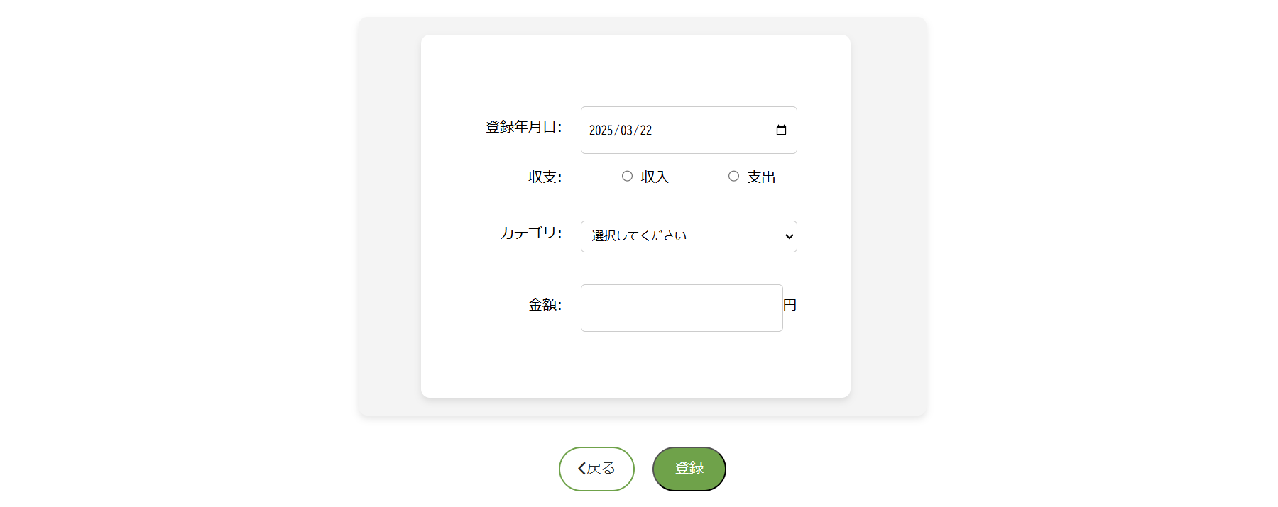

2~3

4~5

6~7

8~9

10
11

２．画面項目説明
 | No | 項目 | 項目説明 | 表示例 | 取得元 | 備考
 | 1 | タイトル（収支登録） | 収支登録画面のタイトルを表示する。 | 収支登録
 | 2 | 表示項目名（登録年月日） | 登録年月日の項目名を表示項目の左側に表示する。 | 登録年月日：
 | 3 | 表示項目（登録年月日） | 登録年月日のプルダウンを表示。
 | 4 | 表示項目名（収支） | 収支の項目名を表示項目の左側に表示する。 | 収支：
 | 5 | 表示項目（収支） | 収支選択のラジオボタンを表示 選択肢は以下を横並びで表示。 ①収入 ②支出
 | 6 | 表示項目名（カテゴリ） | カテゴリの項目名を表示項目の左側に表示する。 | カテゴリ：
 | 7 | 表示項目（カテゴリ） | カテゴリのプルダウンを表示 No.6で「収入」を選択時は選択肢に以下を設定。 ①選択してください ②給料 ③おこづかい ④賞与 ⑤臨時収入 ⑥その他 No.6で「支出」を選択時は選択肢に以下を設定。 ①選択してください ②食事 ③日用品 ④衣服 ⑤美容 ⑥医療費 ⑦光熱費 ⑧住居費 ⑨通信費 ⑩その他
 | 8 | 表示項目名（金額） | 金額の項目名を表示項目の左側に表示する。 | 金額：
 | 9 | 表示項目（金額） | 金額入力のテキストボックスを表示する。 最小10～最大10000000の値を入力可能。（半角数字以外入力不可）
 | 10 | 画面遷移ボタン（戻る） | 戻るボタンを表示する。 押下すると家計簿管理メニュー画面に遷移する。
 | 11 | 入力フォーム送信ボタン（登録） | 登録ボタンを表示する。 押下すると登録完了のポップアップを表示、また項目で選択した内容が登録される。 |  |  | データは収支情報管理（TB_INFO_KANRI）に格納

３．初期表示
 | (1)項目入力値
 | ・登録年月日
 | 初期表示は、本日日付を取得して設定する。表示する期間の範囲の制限は特になし。
 | ・収支
 | 初期表示は、収入のラジオボタンを選択状態
 | ・カテゴリ
 | 初期表示は、収入の選択肢を表示。
 | ・金額
 | 初期表示は、空欄で表示。

 | (1)登録ボタン制御
 | 項目未入力の場合、登録ボタン非活性。

４．画面発生イベント
 | (1)戻るボタン押下時
 | ボタン押下時、家計簿管理メニュー画面に遷移する。

 | ・入力チェック
 | No | 画面項目No | チェック内容 |  |  | 備考
 | なし | - | - | - |  | -

 | (2)登録ボタン押下時
 | ボタン押下時、
 | ・「データを登録しました！」というポップアップを表示する。
 | ・入力された内容を登録処理する。

 | ・入力チェック
 | No | 画面項目No | チェック内容 |  |  | 備考
 | なし | - | - | - |  | -

処理フロー
メニュー画面

収支登録画面を表示

